画面遷移
画面遷移

 |  |  | ・・・本設計書の対象機能
 |  |  | ・・・本設計書対象外

【凡例】
メイン画面オープン
ポップアップ画面オープン
ポップアップ画面クローズ
ファイル出力
開発符号選択

開発符号決定・閉じる
 |  |  |  |  | 開発符号検索
 |  |  |  |  | （-）

開発符号閲覧権限が
切れている場合
 |  |  |  |  | 閲覧権限切れダイアログ
 |  |  |  |  | （-）

トラック予約状況
項目追加・編集・削除
試験車一覧

登録・削除・閉じる
登録・閉じる
 |  | メニュー |  | 試験車日程 | 項目詳細（試験車） |  | 試験車一覧
 |  | （KKS01010） |  | （KKS11010） | （KKS11011） |  | （KKS11021）

登録・閉じる
項目ダブル
クリック
お気に入り登録
Excel出力
 |  |  |  |  | 作業履歴（試験車）
 |  |  |  |  | （KKS11030）
 |  |  |  |  |  |  | お気に入り登録
登録
 |  |  |  |  |  |  | （-）
編集
スケジュールエリア
ダブルクリック・ドラッグ（一般ユーザーのみ）
更新・削除・閉じる
 |  |  |  |  |  |  | お気に入り編集
 |  | Excel出力ダイアログ |  |  |  |  | （-）
 |  | （KKS11029）
Excel出力
閉じる
OK
ユーザー選択
 |  |  |  |  | 仮予約注意喚起ダイアログ |  | ユーザー検索
 |  | Excelファイル |  |  | （KKS11023） |  | （KKS011200）
 |  | （-）

要望案コピー

スケジュールエリア
ダブルクリック・ドラッグ
登録・閉じる
 |  |  |  |  |  | スケジュール詳細 使用部署要望案
 |  | コピー元データ 選択 |  |  |  | （KKS11012）
 |  | （KKS11026） |  |  |  | スケジュール詳細 SJSB調整案
一括本予約
車両使用者
 |  |  |  |  |  | （KKS11013）
 |  |  |  |  |  | スケジュール詳細 最終調整結果
登録
 |  | 一括本予約 |  |  |  | （KKS11014）
登録・閉じる
 |  | （KKS11027）

使用部署要望案新規スケジュール登録
試験車日程種別が
要望・・・「使用部署要望案」
１次調整・・・「SJSB調整案」
決定・・・「最終調整結果」
フォームを表示する。
 | トラック予約
 | （）

画面レイアウト
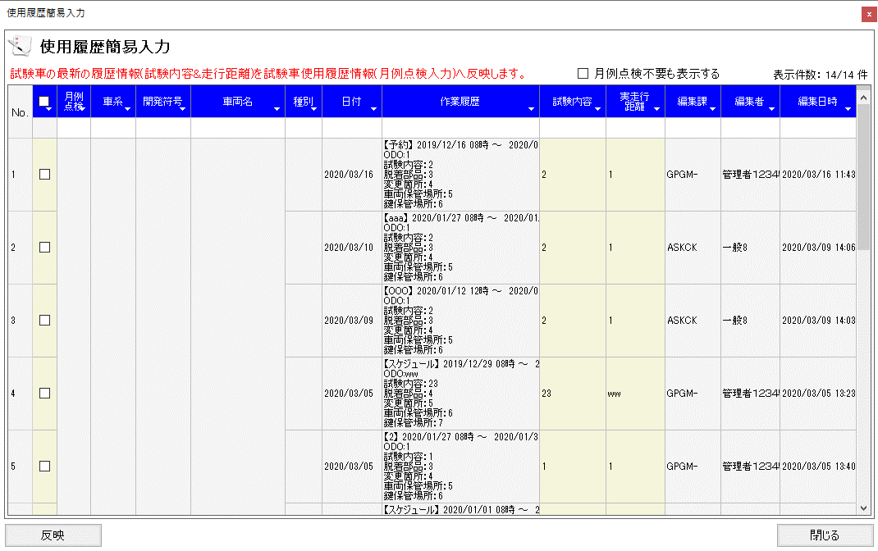
概要
試験車の試験スケジュールを管理する

画面レイアウト

 | KKS11010 | 試験車日程（最終調整結果）
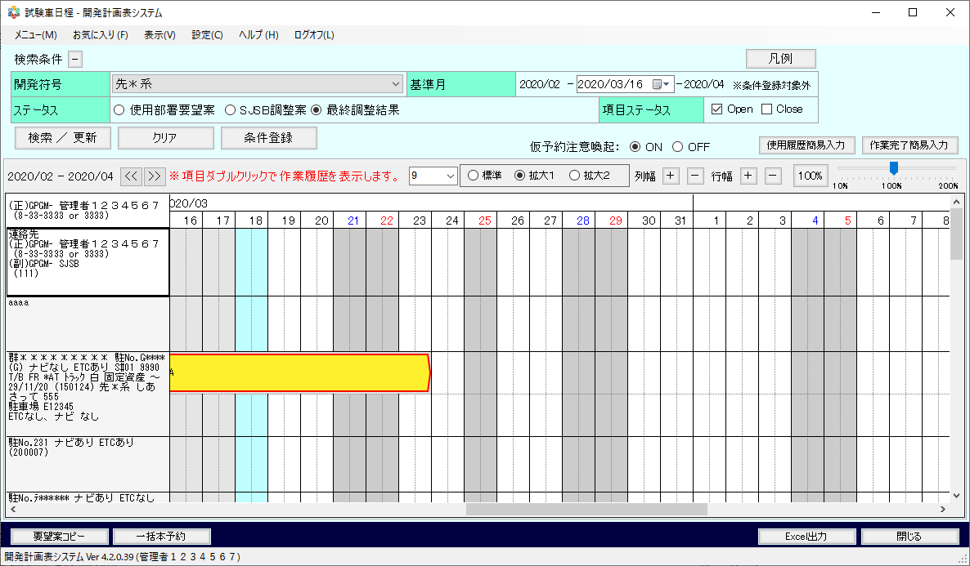

 | KKS11010 | 試験車日程 ※最終調整結果以外
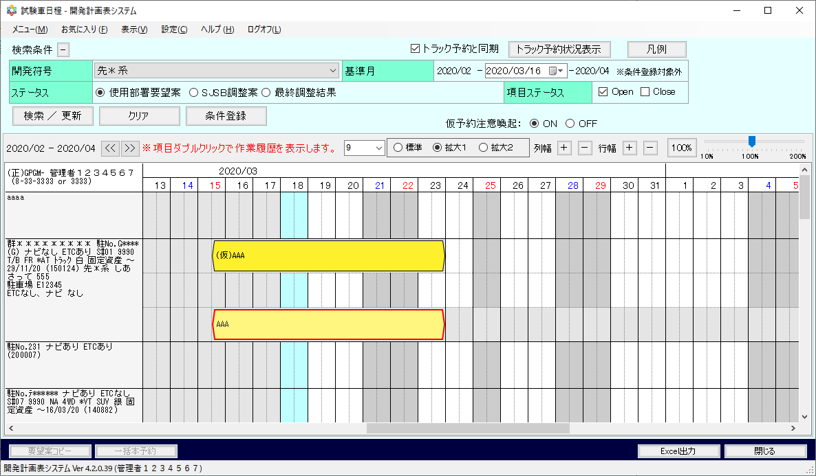

 | KKS11010 | 試験車日程 ※初期表示イメージ
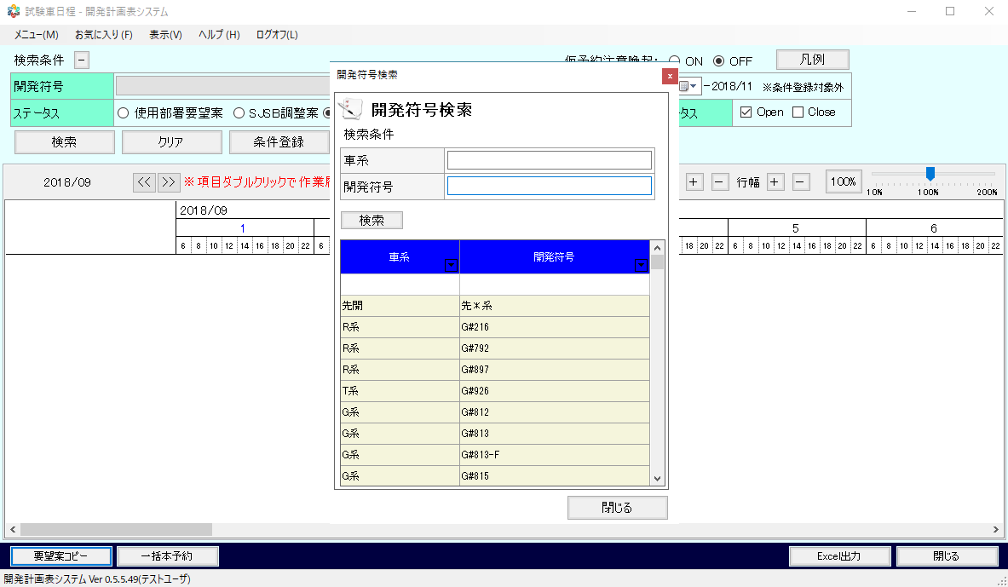

 | KKS11010 | 試験車日程 ※トラック予約利用あり
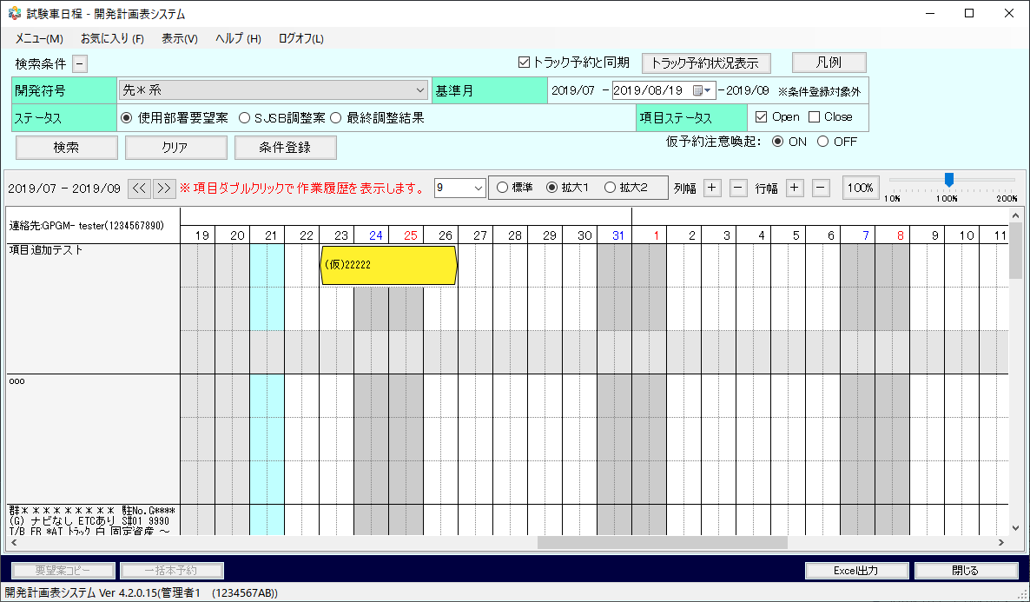

 | - | 閲覧権限切れダイアログ

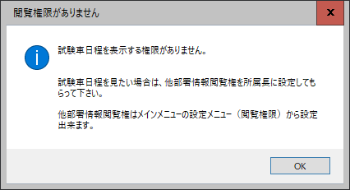

 | KKS11011 | 項目詳細（試験車）

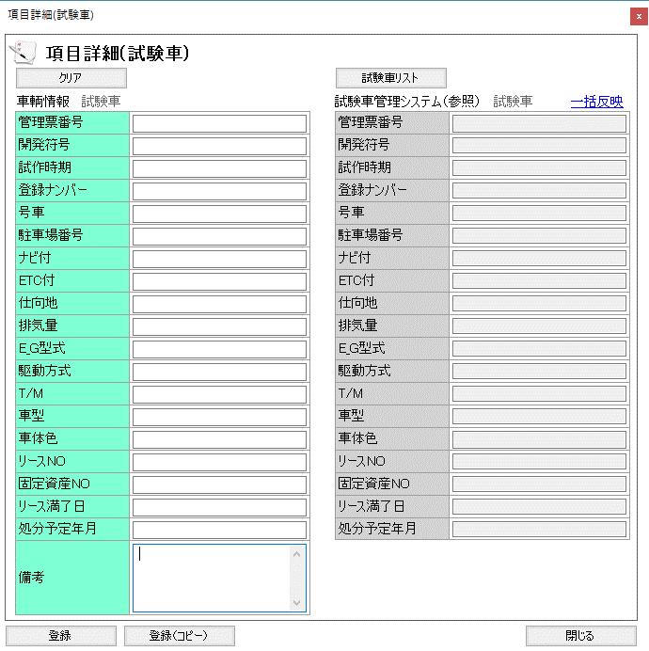

 | 【スケジュール詳細 使用部署要望案 での表示】
 | ※スケジュールデータをダブルクリックした際に表示される項目は、どのステータス（使用部署要望案、SJSB・・）かによって異なる。
 | KKS11012 | スケジュール詳細 使用部署要望案
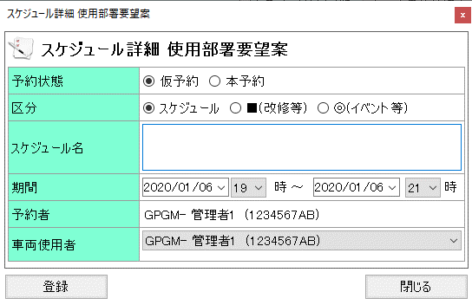

 | 【スケジュール詳細 SJSB調整案 での表示】
 | KKS11013 | スケジュール詳細 SJSB調整案
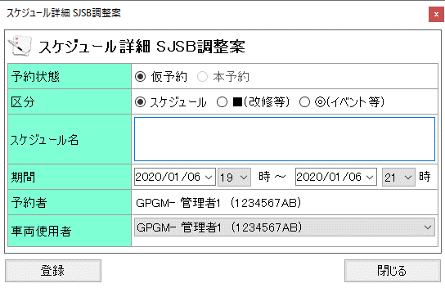

 | 【スケジュール詳細 最終調整結果 での表示】
 | KKS11014 | スケジュール詳細 最終調整結果
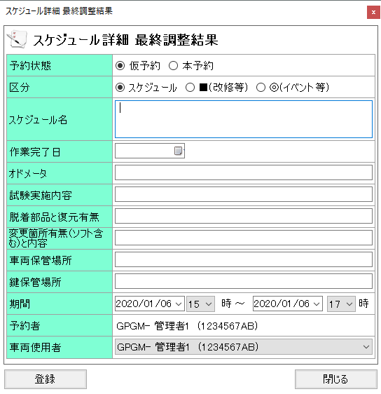

 | KKS11021 | 試験車一覧

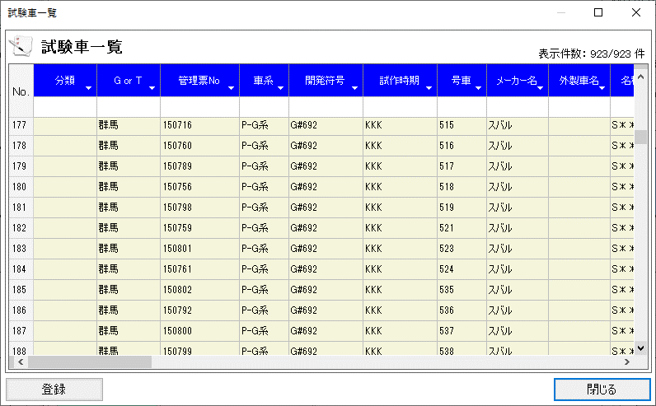

 | KKS11023 | 仮予約注意喚起ダイアログ
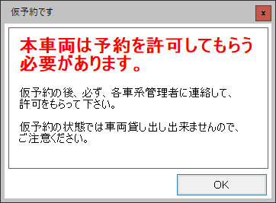

 | KKS11026 | コピー元データ 選択
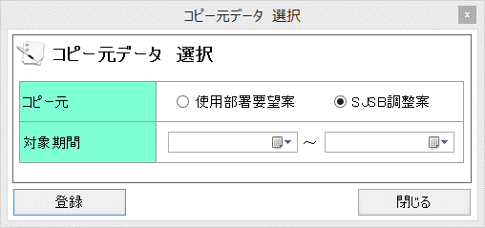

 | KKS11027 | 一括本予約
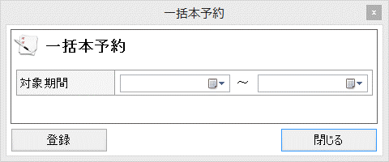

 | KKS11029 | Excel出力ダイアログ

 | KKS11030 | 作業履歴（試験車）

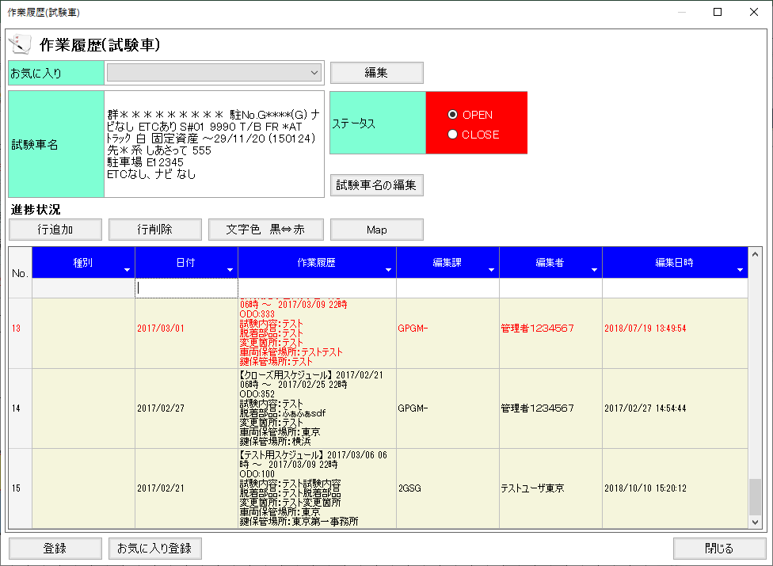

 | KKS11040 | 作業完了簡易入力
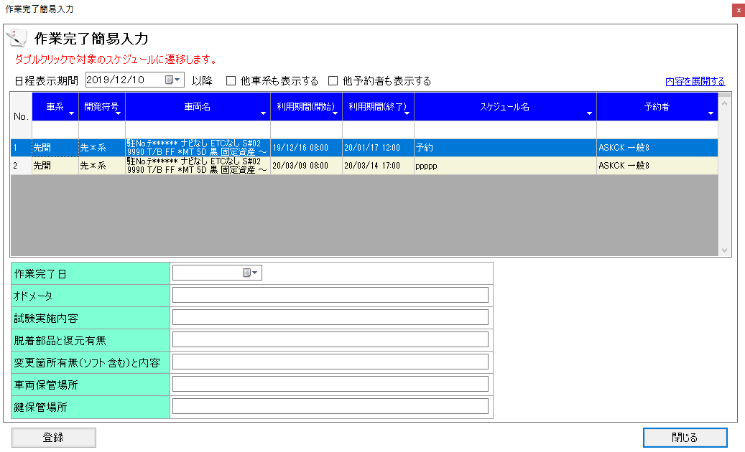

 | KKS11050 | 使用履歴・作業完了未記録一覧
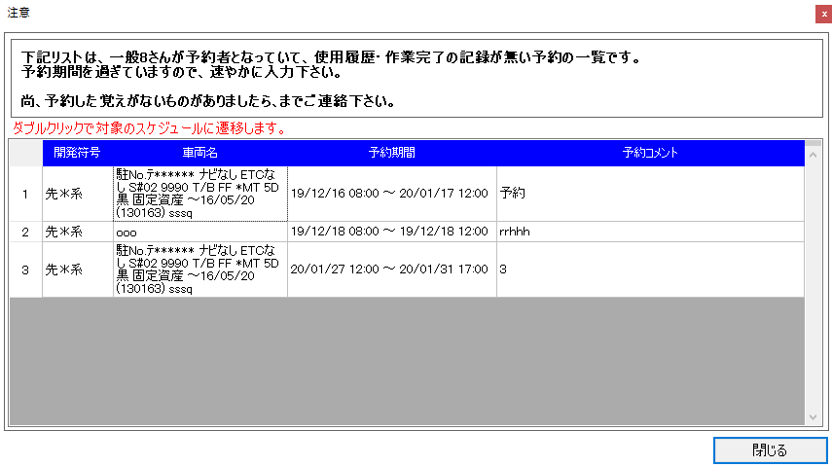

 | KKS11060 | 使用履歴簡易入力

項目詳細（試験車）画面イメージ
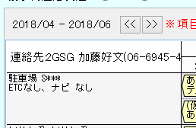
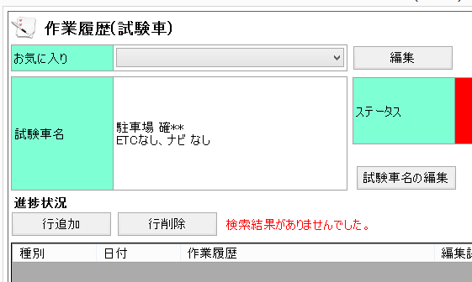
○試験車日程の項目詳細イメージ ※カーシェア日程、外製車日程も同様のイメージとなる
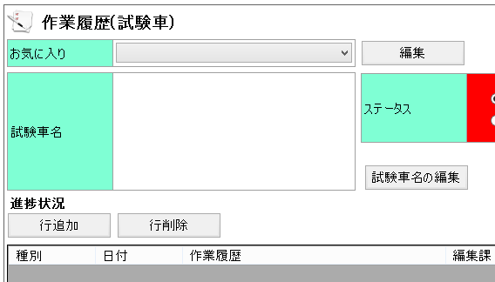
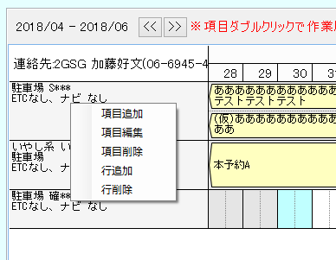

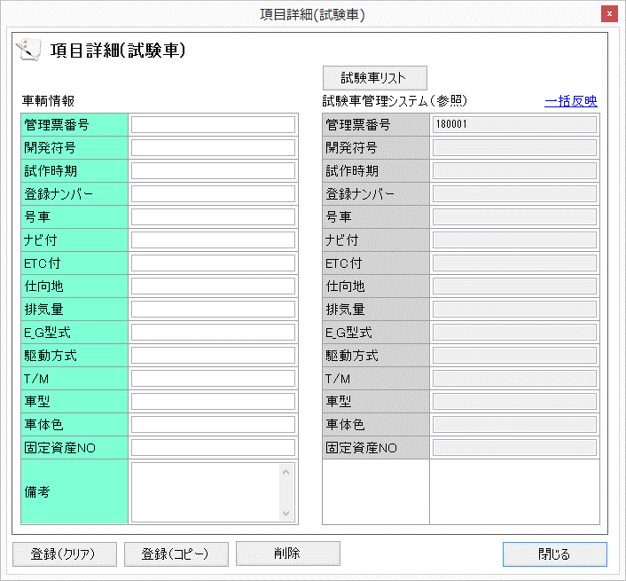

マウスでコピーできるようにする（コピーした値は、左側の車輌情報へペーストする）

全ての項目を連結（空白は連結しない）し、項目へ反映する。

「登録（クリア）」・・・登録後、画面を閉じる
「登録（コピー）」・・・「登録しました」コーションを表示し、「管理票NO」のみクリアし、それ以外の項目はそのままとする

項目定義（本予約と仮予約）
■使用部署要望案データ 参照、更新権限

 | 使用部署要望案へ仮登録を行った後の動作

 |  | 使用部署要望案 |  | SJSB調整案 |  | 最終調整結果
 |  | 仮予約 | 本予約 | 仮予約 | 本予約 | 仮予約 | 本予約
 | 一般ユーザー | 更新可 | 参照のみ | 非表示 | 参照のみ | 非表示 | 参照のみ
 |  | ※本予約後は更新不可

 | SJSB所属、管理者 | 更新可 | 参照のみ | 非表示 | 参照のみ | 非表示 | 更新、削除可

■SJSB調整案データ 参照、更新権限

 | SJSB調整案へ仮登録を行った後の動作

 |  | 使用部署要望案 |  | SJSB調整案 |  | 最終調整結果
 |  | 仮予約 | 本予約 | 仮予約 | 本予約 | 仮予約 | 本予約
 | 一般ユーザー | 非表示 | 本予約へ | 参照のみ | 本予約へ | 非表示 | 本予約へ
 |  |  | 更新されない |  | 更新されない |  | 更新されない

 | SJSB所属、管理者 | 非表示 | 本予約へ | 更新可 | 本予約へ | 非表示 | 本予約へ
 |  |  | 更新されない | ※本予約への | 更新されない |  | 更新されない
 |  |  |  | 更新は不可

■最終調整結果データ 参照、更新権限

 | 最終調整結果へ仮登録を行った後の動作

 |  | 使用部署要望案 |  | SJSB調整案 |  | 最終調整結果
 |  | 仮予約 | 本予約 | 仮予約 | 本予約 | 仮予約 | 本予約
 | 一般ユーザー | 非表示 | 参照のみ | 非表示 | 参照のみ | 参照のみ | 参照のみ

 | SJSB所属、管理者 | 非表示 | 参照のみ | 非表示 | 参照のみ | 更新、削除可 | 更新、削除可
 |  |  |  |  |  | ※本予約コピーではなく
 |  |  |  |  |  | 状態変更のみ

■本予約と仮予約カラーイメージ

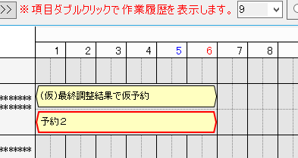

＜本予約＞
本予約の場合、スケジュールの帯を赤い枠線にする。

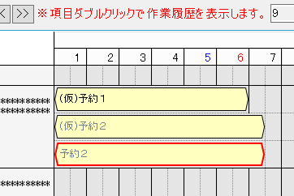

＜参照のみ＞
参照のみの仮予約、本予約の場合は文字をグレーに変更をする。

■本予約コピーイメージ

仮予約の下に本予約のコピーを行う。

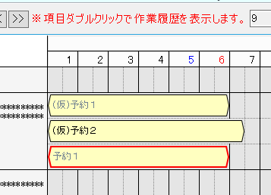

仮予約の下に別の仮予約があった場合は、その下にコピーを行う。

使用部署要望案
SJSB調整案
■本予約表示イメージ
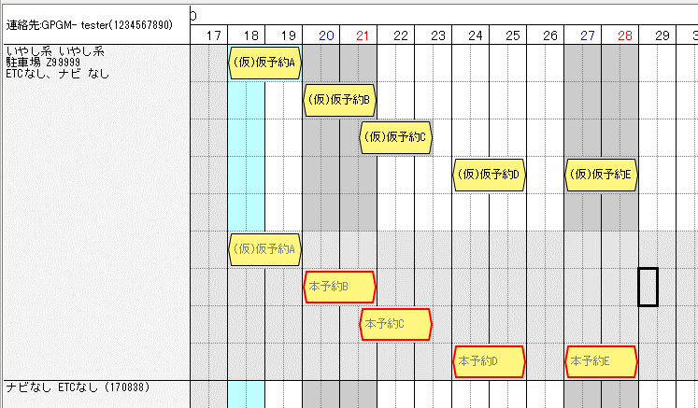

「使用部署要望案」「SJSB調整案」では、
すべての仮予約の下に「最終調整結果」をまとめて表示する。
※「最終調整結果」行順は、「最終調整結果」を登録した状態で表示となります。（イメージでは、日付順に並んでいるように見えるため）

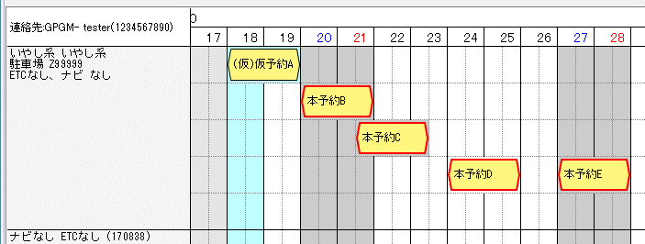
本予約の編集が可能である「最終調整結果」では仮予約と本予約は特に分けない。

最終調整結果

機能権限
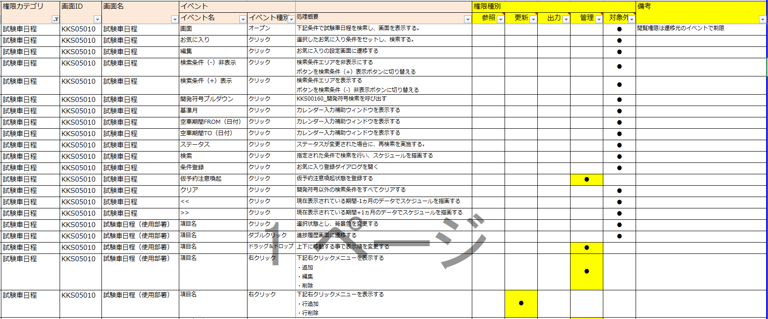
画面遷移

補足１（ツールチップ、凡例）
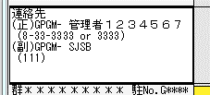
画面レイアウト

 | - | 凡例
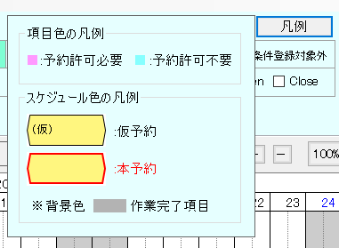

 | - | 管理者連絡先項目

